開発ダッシュボード追加手順
【統合開発C】開発ダッシュボード追加申請手順

 | 開発ダッシュボードにアクセス
 | https://udc-dashboard.x-network.jp/dsbd/user_login

 | 新規申請をクリック
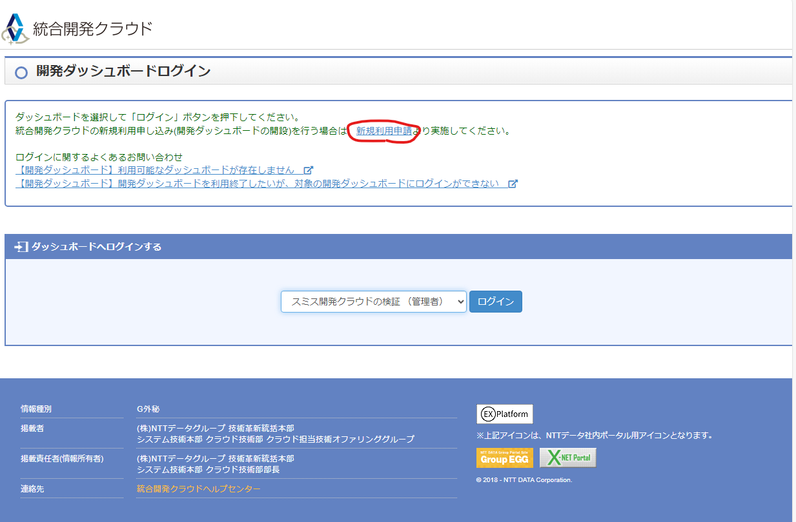

 | 必要項目を入力し、登録を押下

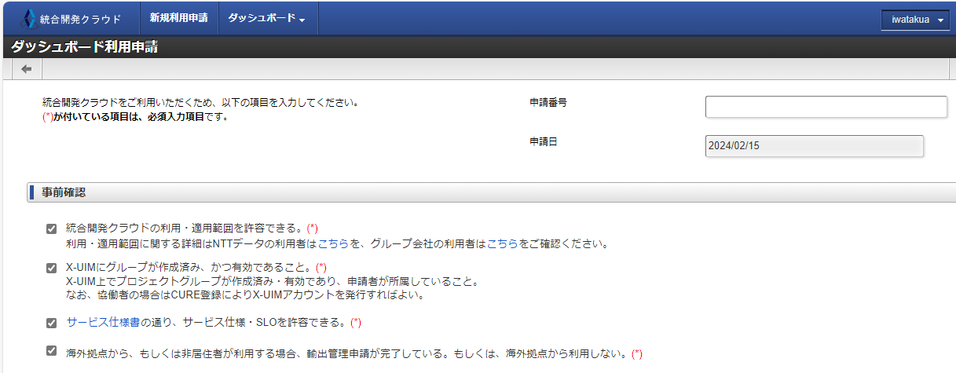

 |  |  | 事前確認はすべてチェック

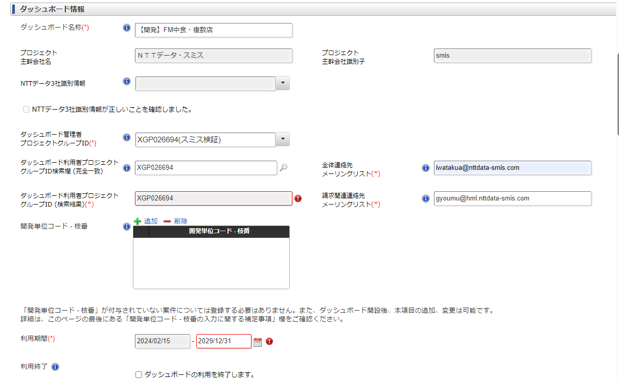

 |  |  | ダッシュボード名称
 |  |  |  | 任意であるが、個別プロジェクトの場合は【開発】、スミス共用の場合は【共用】の名称出始める。

 |  |  | ダッシュボード管理者・利用者プロジェクト
 |  |  |  | XGP026694固定

 |  |  | 請求関連連絡埼
 |  |  |  | 経企メーリス
 |  |  |  | gyoumu@hml.nttdata-smis.com

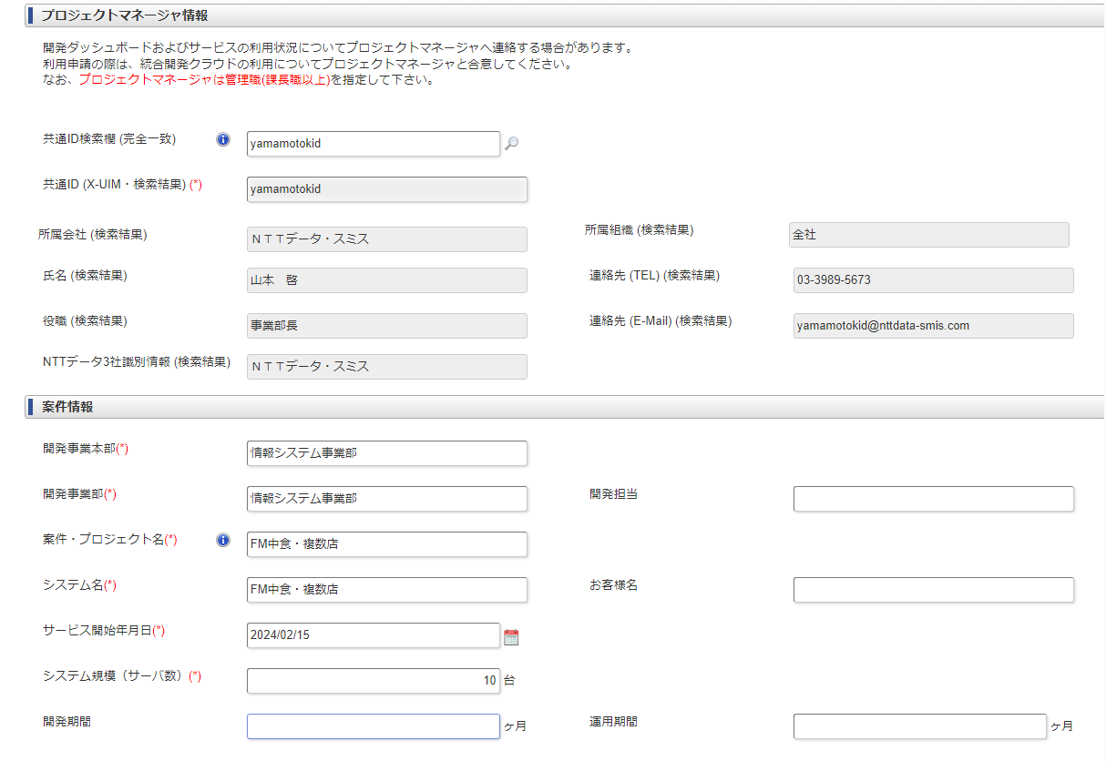

 |  |  | プロジェクトマネージャ
 |  |  |  | 山本JB
 |  |  |  | yamamotokid

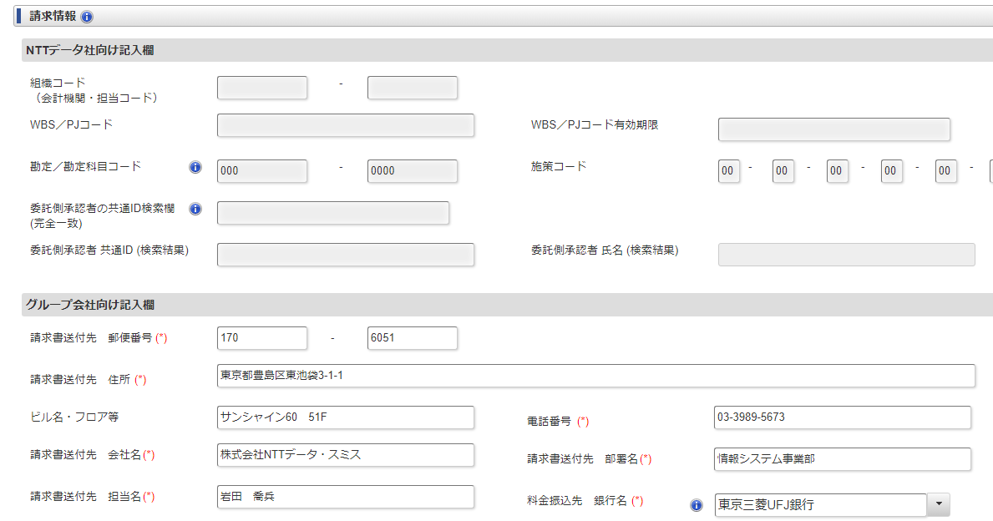

 |  | 170 |  | 6051

 |  | 東京都豊島区東池袋3-1-1
 |  | サンシャイン60 51F
 |  | 株式会社NTTデータ・スミス
 |  | 03-3989-5673
 |  | 情報システム事業部

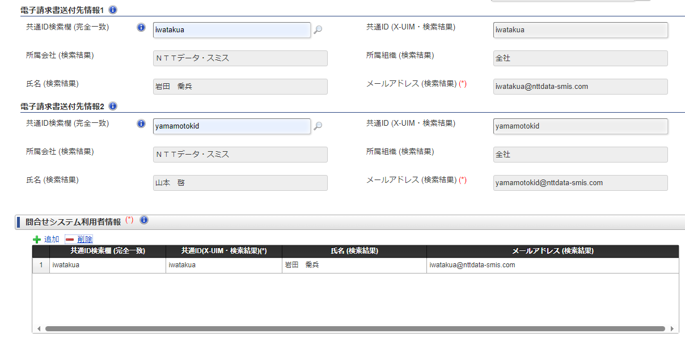

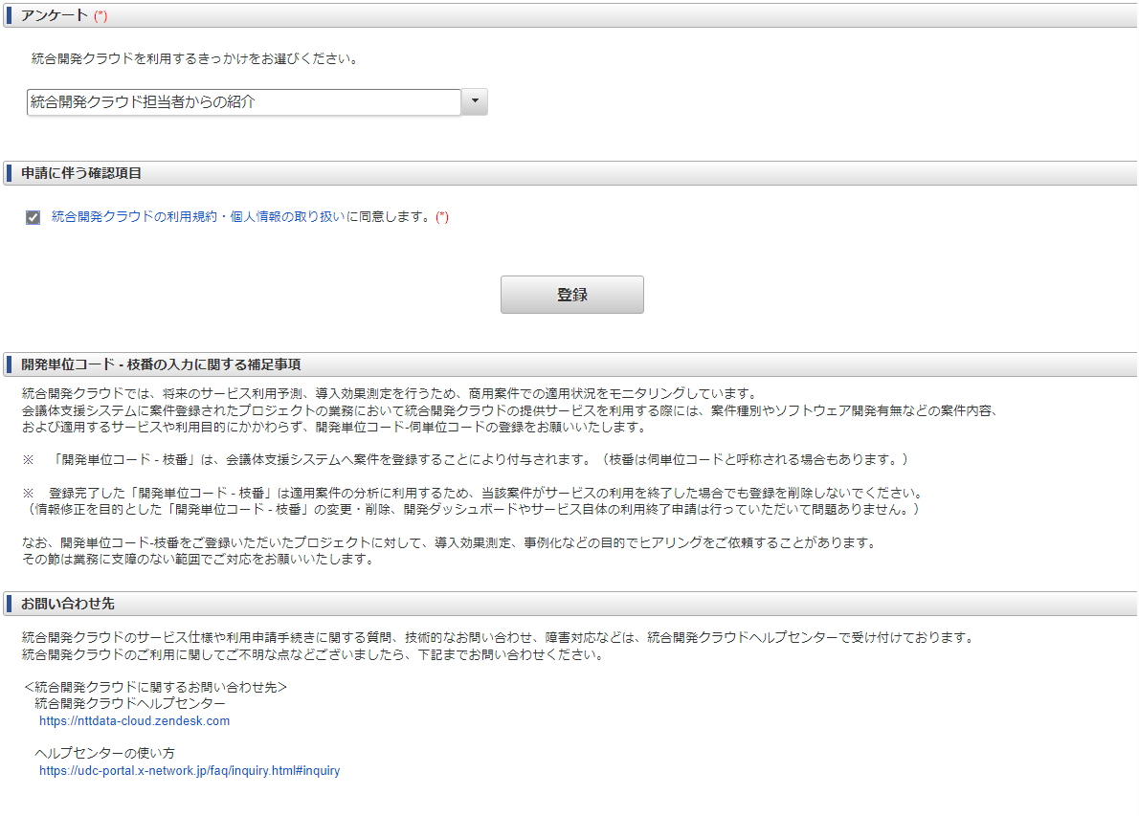

e

他の開発ダッシュボード接続許可申請
【統合開発C】他の開発ダッシュボード接続許可申請

 | 手順URL
 | https://nttdataudc.service-now.com/faq?id=kb_article&sys_id=6c92eaa1db90e15025387091f39619a1

 | UDS基本申請を実施後、変更申請にて統合開発セキュリティ基盤(UDS)と各開発ダッシュボードとの接続の許可を実施頂くことで繋ぎ込みが可能です。

 | 共通の統合開発セキュリティ基盤(UDS)に接続するプロジェクト側拠点情報等については、UDS基本申請を実施した開発ダッシュボードより申請が必要となるため、個々の開発ダッシュボードからの申請の起案はできません。

 | 統合開発セキュリティ基盤(UDS)とは独立しているサービスであれば各開発ダッシュボードより申請可能です。
 | 例：アクセス中継サーバ、OpenStackテナント申請等

 | ■開発ダッシュボードで管理するUDS基本申請に他の開発ダッシュボードを接続する手順

 | 1. 接続を許可したい開発ダッシュボードにログインする
 | 2. 右上の青いタブより「ダッシュボード登録情報確認・変更」を選択する
 | 3. 表示された画面の「ダッシュボードID」を控えておく
 | (接続を許可したいダッシュボードが複数ある場合は、項番1～3を繰り返す)
 | 4. UDS基本申請を起案したい開発ダッシュボードにログインする
 | (既にUDS基本申請を実施済の場合は、UDS基本申請を実施した開発ダッシュボードにログインする)
 | 5. UDS基本申請にて「他のダッシュボードからの接続許可」という項目があるので、項番3で控えたダッシュボードIDを入力する
 | 6.「添付・申請処理」タブより「申請」を実施する

 | UDS基本申請を実施しているダッシュボード「【共用】スミスSVN」にログイン。
 | UDS基本申請をクリック。

 | 「【共用】スミスSVN」以外の開発ダッシュボードIDを追加

 | 利用料金を確認し、処理を押下

 | 申請を押下
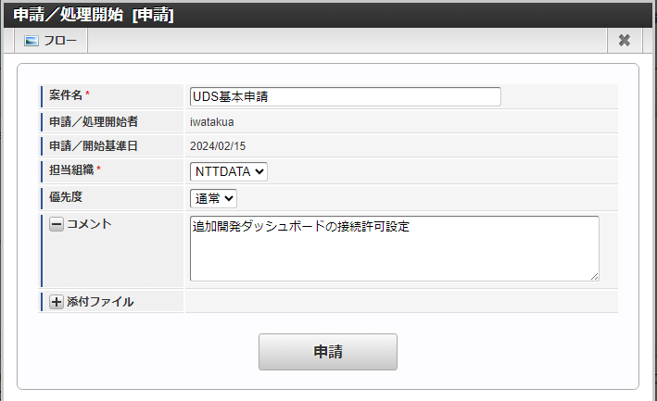

e

OpenStackテナント申請
【統合開発C】OpenStackテナント申請

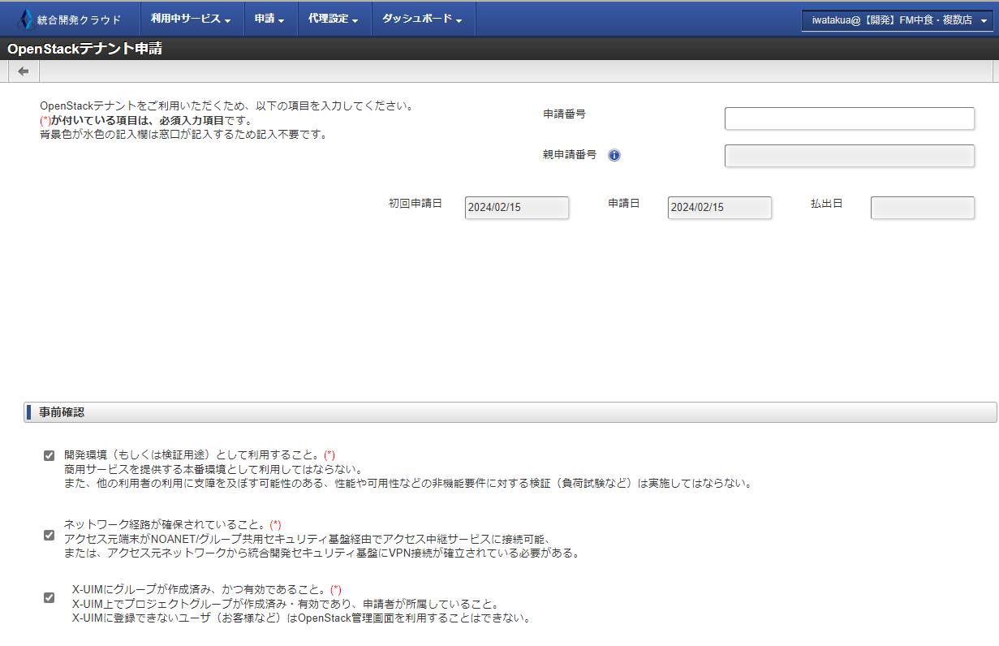

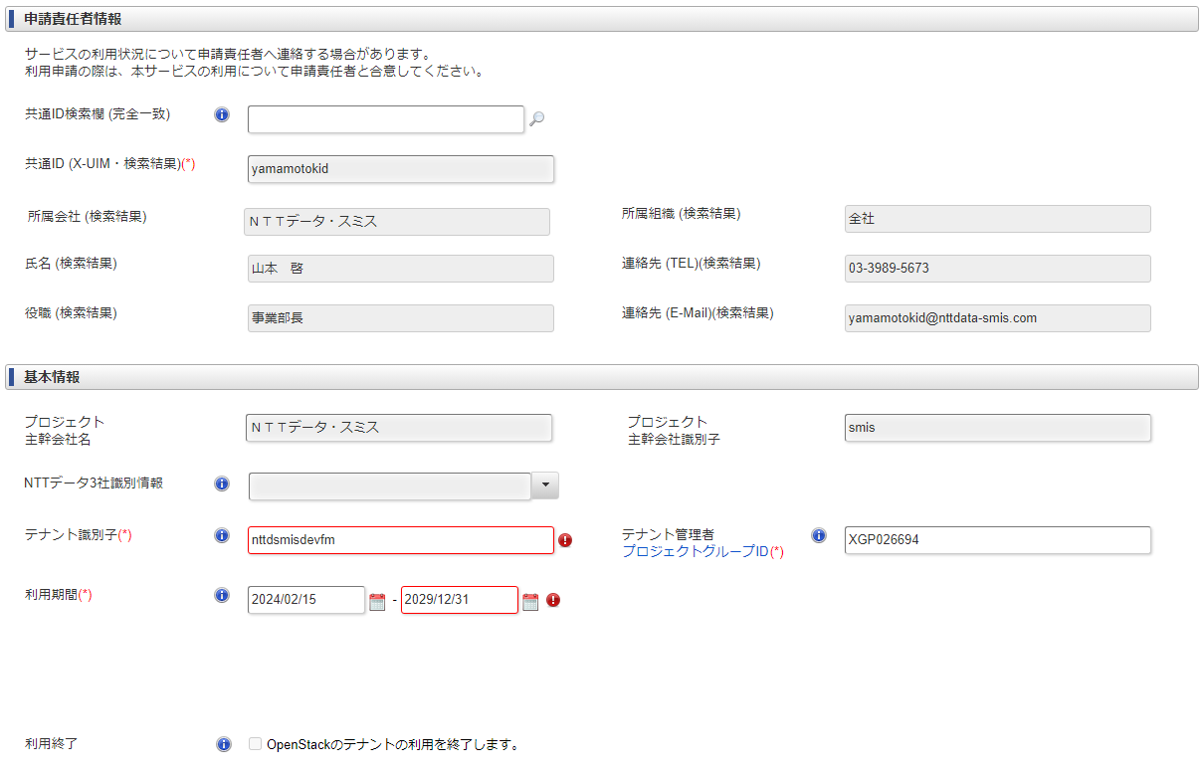

 |  | テナント識別子
 |  |  | nttdsmisdevxxx

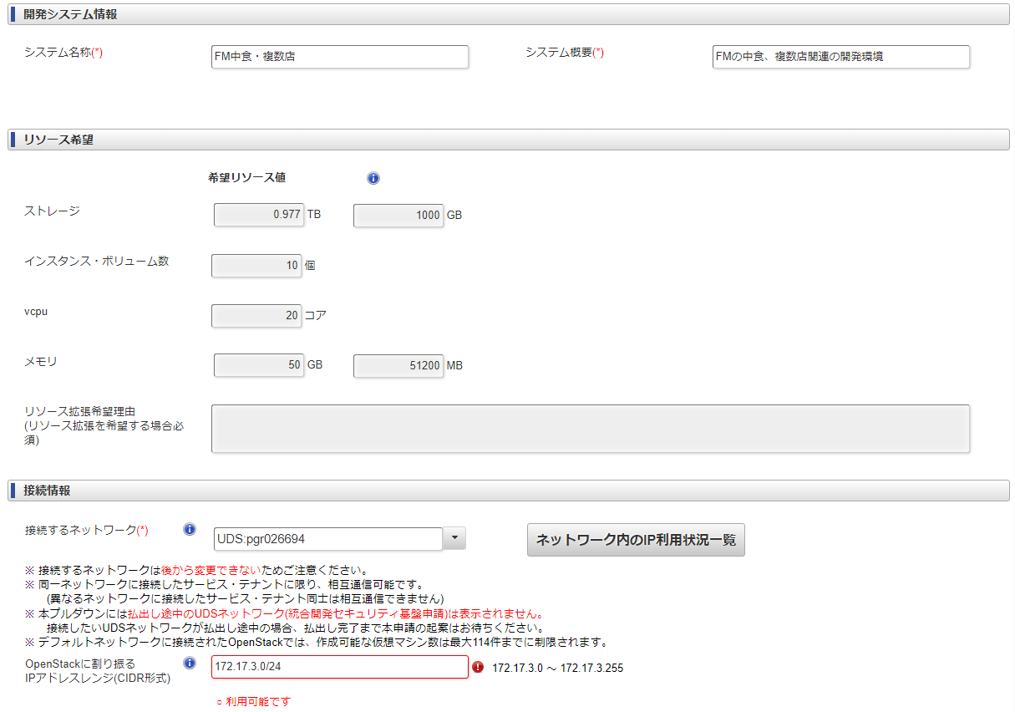

 | IPアドレスレンジ
 |  | 172.17.x.0/24
 |  | x部分は空いているアドレスレンジの一番小さい値を指定

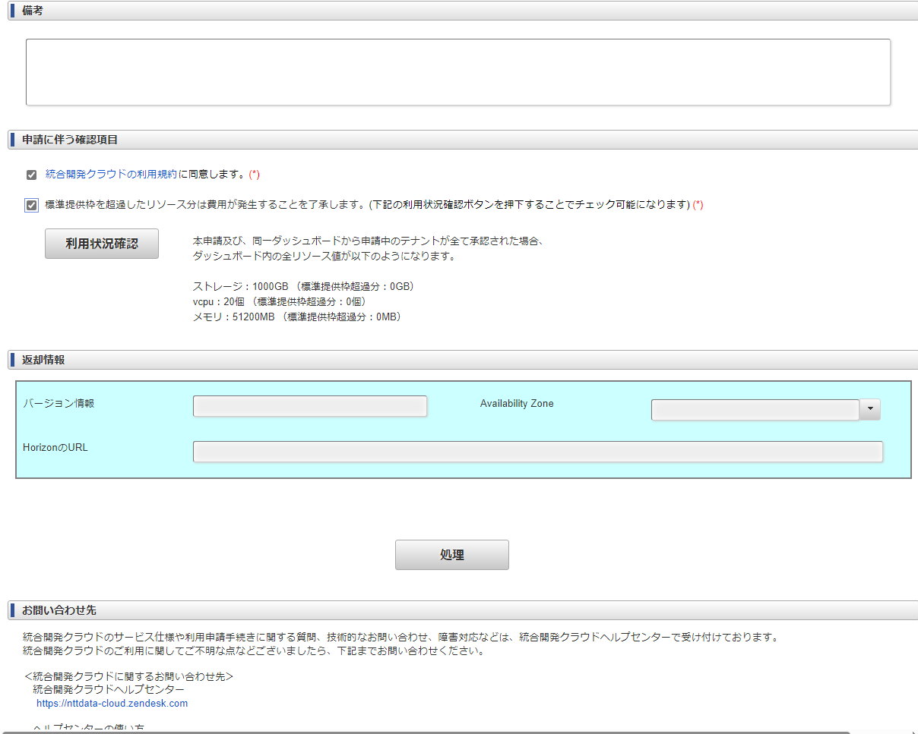

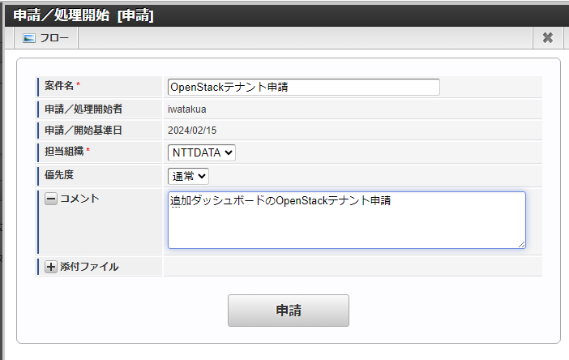

e

